Capa
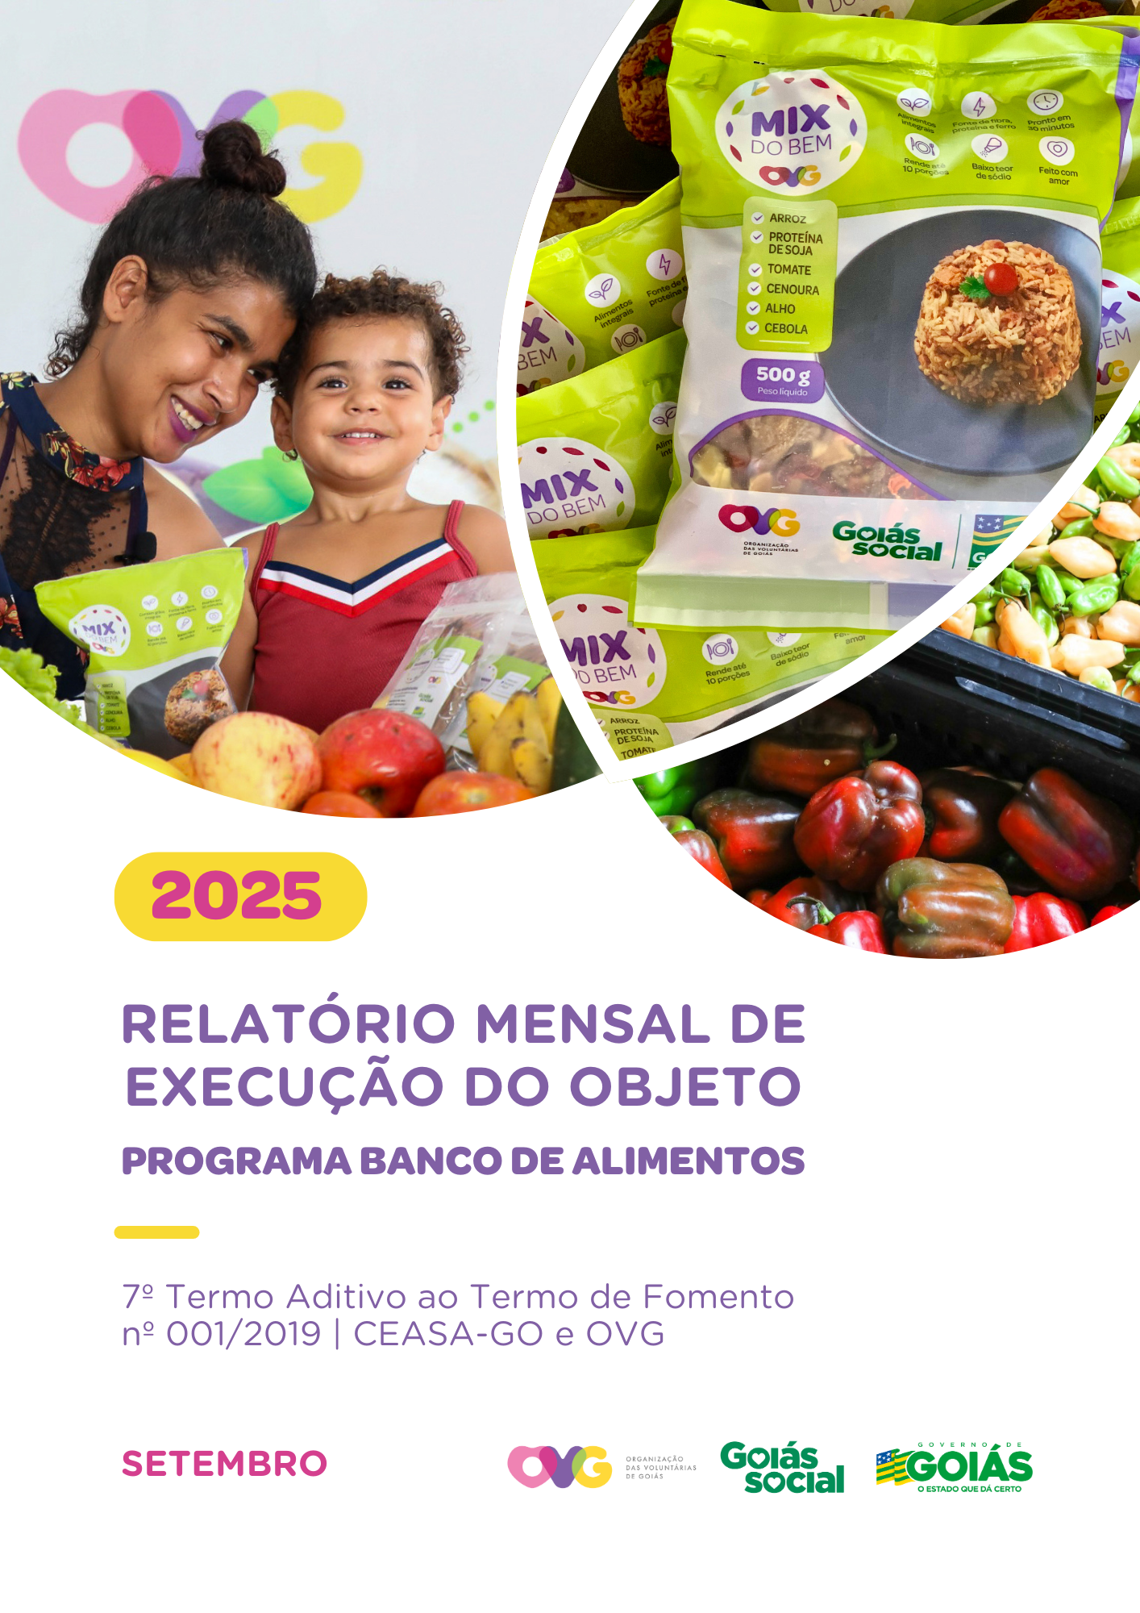

Relatório Sintético
ORGANIZAÇÃO DAS VOLUNTÁRIAS DE GOIÁS
7º TERMO ADITIVO AO TERMO DE FOMENTO Nº 001/2019 - CEASA/OVG
RELATÓRIO GERENCIAL MENSAL DE EXECUÇÃO
BANCO DE ALIMENTOS
PROTEÇÃO SOCIAL ÀS FAMÍLIAS E INDIVÍDUOS EM SITUAÇÃO DE VULNERABILIDADE SOCIAL
MÊS DE REFERÊNCIA: SETEMBRO / 2025
PROTEÇÃO SOCIAL BÁSICA - BANCO DE ALIMENTOS
UNIDADE EXECUTORA | ESPECIFICAÇÃO |  | METAS FÍSICAS
 |  |  | Realizadas
BANCO DE ALIMENTOS | Número de entidades cadastradas |  | 4
 | Número de indivíduos/famílias cadastrados |  | 77
 | Número de entidades atendidas |  | 80
 | Número de indivíduos/famílias atendidos |  | 3,528
 | Total de alimentos doados (KG) |  | 109,376.74
 | Total de doadores cadastrados |  | 2
 | Total de alimentos coletados/arrecadados (KG) |  | 112,918.40
 | Bairros de Goiânia atendidos |  | 42
 | Municípios atendidos (além de Goiânia) |  | 15
 | Distribuição |  | Diária (exceto domingos e feriados)

Plano de Ação
Causa: O Programa está sendo executado com base no Plano de Trabalho, com o desenvolvimento de atividades de coleta, seleção e distribuição de alimentos para entidades sociais e famílias em situação de vulnerabilidade e insegurança alimentar, superando a descrição do item "9. Metas", que prevê a entrega de, no mínimo, 60.000 kg de alimentos in natura (9.2) e atender, no mínimo, 1.500 famílias e 40 entidades por mês (9.3).
Medidas implementadas/a implementar: Como as atividades estão sendo desenvolvidas conforme previsto no Plano de Trabalho, não há medidas saneadoras a serem implementadas.
Prazo para tratar a causa: Não há prazo.
Ações Desenvolvidas
O Programa segue recebendo novos cadastramentos, sendo o de famílias realizado presencialmente e o de entidades sociais, por meio do site da OVG (www.ovg.org.br), com validação efetuada pela equipe de Serviço Social. Todas as ações desenvolvidas têm como objetivo apoiar e fortalecer a rede socioassistencial.
Com o apoio da equipe de Segurança Interna da CEASA, o Banco de Alimentos desenvolve uma importante ação de mapeamento e acolhimento de famílias em situação de vulnerabilidade que recorrem aos contêineres de resíduos em busca de alimentos impróprios para o consumo. Após identificadas, essas famílias são encaminhadas para atendimento com assistente social, que realiza escuta qualificada, avalia as demandas e efetiva os devidos encaminhamentos à rede socioassistencial. Além da distribuição regular de alimentos, a iniciativa fortalece a promoção da segurança alimentar e nutricional por meio do atendimento humanizado. Paralelamente, a promoção da segurança alimentar e nutricional é reforçada por meio da busca ativa de alimentos, garantindo a destinação adequada dos produtos arrecadados.
A rotina diária de busca ativa realizada na CEASA assegura a captação de alimentos para doações in natura e para o processamento. O volume arrecadado varia de acordo com a sazonalidade, inflação e condições ambientais. No período, foram distribuídos 109.376,74 kg de alimentos in natura para famílias em situação de vulnerabilidade e entidades sociais. Além disso, foram entregues 50.184 benefícios provenientes do processamento, como Mix do Bem e frutas desidratadas. A ação reafirma o compromisso com a sustentabilidade, a redução do desperdício e a promoção da segurança alimentar, por meio do aproveitamento integral dos alimentos.
No dia 11 de setembro, foi realizada mais uma entrega de cestas de hortifrútis, provenientes da agricultura familiar, aos beneficiários do Programa Universitário do Bem (ProBem). A ação contribui para a promoção de uma alimentação adequada e saudável entre os estudantes, além de fortalecer a comercialização dos produtos cultivados por agricultores familiares do Estado. Ao todo, foram entregues 66 cestas de hortifrútis (660 kg) e 800 unidades de Mix do Bem.
No dia 16 de setembro, a gerente do Banco de Alimentos participou da Reunião Ordinária do CONESAN-GO, realizada na Secretaria de Agricultura, Pecuária e Abastecimento (SEAPA). A pauta incluiu a apresentação dos dados referentes à execução dos Programas de Aquisição de Alimentos (PAA) vigentes e assuntos relacionados ao Dia Mundial da Alimentação. Na ocasião, o Conselho também aprovou a inclusão do município de Crixás no Sistema Nacional de Segurança Alimentar e Nutricional (SISAN).
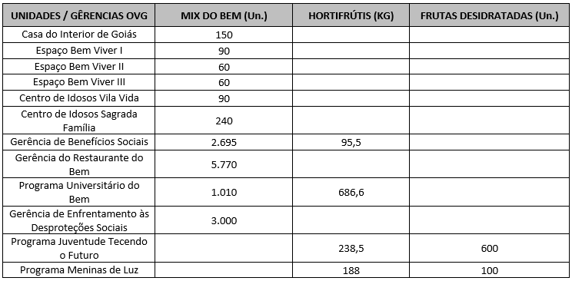 Após as capacitações sobre o Mix do Bem nas unidades e programas da OVG, neste mês foram realizados os seguintes atendimentos:
Nas ações do Goiás Social e do Agro é Social, o Banco de Alimentos participou com entrega e orientações sobre o Mix do Bem, por meio do OVG Perto de Você:
Goiânia, setembro de 2025.
Marília Araújo Silva |  | Luís Maurício Bessa Scartezini
Gerente do Banco de Alimentos |  | Gerente de Planejamento
Roberta Wendorf de Carvalho |  | Janine Almeida Silva Zaiden
Diretora de Unidades Socioassistenciais |  | Diretora de Planejamento e Gestão
Jarmund Nasser Junior |  | Adryanna Leonor Melo de Oliveira Caiado
Diretor Administrativo e Financeiro |  | Diretora Geral

Relatório Analítico
ORGANIZAÇÃO DAS VOLUNTÁRIAS DE GOIÁS
7º TERMO ADITIVO AO TERMO DE FOMENTO Nº 001/2019 - CEASA/OVG
RELATÓRIO ANALÍTICO: OPERACIONAL E METAS
BANCO DE ALIMENTOS
PROTEÇÃO SOCIAL ÀS FAMÍLIAS E INDIVÍDUOS EM SITUAÇÃO DE VULNERABILIDADE SOCIAL
REFERÊNCIA: SETEMBRO / 2025
PROTEÇÃO SOCIAL BÁSICA
OPERACIONALIZAÇÃO DAS AÇÕES DE PROTEÇÃO SOCIAL
Item Meta TF: 15.1 / Item Meta PT: 9.9.1
1. ATENDIMENTOS/MÊS |  |  | JUL/2019 A JUL/2025 | AGO | SET | OUT | NOV | DEZ | TOTAL SEM REPETIÇÃO
Número de entidades atendidas |  | RZ | 403 | 63 | 80 | 0 | 0 | 0 | 408
Número de indivíduos/famílias atendidos |  | RZ | 7,856 | 3,785 | 3,528 | 0 | 0 | 0 | 8,067

Item Meta TF: 15.1 / Item Meta PT: 9.9.2
2. CADASTRAMENTOS/MÊS |  |  | JUL/2019 A JUL/2025 | AGO | SET | OUT | NOV | DEZ | TOTAL
Novas entidades cadastradas com recebimento regular |  | RZ | 333 | 1 | 4 |  |  |  | 338
Novas entidades cadastradas para o Programa Aquisição de Alimentos Estadual (PAA) |  | RZ | 239 | 13 | 15 |  |  |  | 267
Novos indivíduos/famílias cadastrados |  | RZ | 7,108 | 134 | 77 |  |  |  | 7,319

Item Meta TF: 15.3 / Item Meta PT: 9.9.3
3. VOLUME DE DOAÇÕES (KG)/MÊS |  |  | JUL/2019 A JUL/2025 | AGO | SET | OUT | NOV | DEZ | TOTAL
Quantidade de alimentos coletados/arrecadados |  | RZ | 8,554,841.97 | 100,862.75 | 112,918.40 | 0.00 | 0.00 | 0.00 | 8,768,623.12
Quantidade de alimentos doados para famílias e entidades sociais |  | RZ | 8,306,265.98 | 101,807.65 | 109,376.74 | 0.00 | 0.00 | 0.00 | 8,517,450.37
Quantidade de alimentos destinados a instituições para alimentação animal |  | RZ | 201,645.42 | 926.60 | 900.00 | 0.00 | 0.00 | 0.00 | 203,472.02
Quantidade de alimentos selecionados para processamentos |  | RZ | 70,266.15 | 2,061.30 | 1,443.00 | 0.00 | 0.00 | 0.00 | 73,770.45
Estoque |  | RZ | 42,560.95 | 300.00 | 1,498.66 | 0.00 | 0.00 | 0.00 | 44,359.61
OBS.: Sempre que ficarem alimentos arrecadados em um mês para serem entregues no primeiro dia útil do mês seguinte, haverá registro na linha "ESTOQUE".
OBS.: O total de "alimentos coletados/arrecadados" é menor que a soma de "alimentos doados para famílias e entidades sociais", "alimentos destinados a instituições para alimentação animal" e "alimentos selecionados para processamentos" devido à aquisição, nos meses de junho, julho e agosto de 2020, de cestas de frutas e hortaliças da Cooperativa Mista dos Produtores de Hortifrutigranjeiros do Estado de Goiás (COMPHEGO) para serem entregues às famílias pela situação de emergência em razão da pandemia do Coronavírus. Diante disso, nesses meses, o volume de alimentos doados foi maior que a quantidade de alimentos coletados/arrecadados.

Item Meta TF: Não Possui / Item Meta PT: 9.9.5
4. AÇÕES SOCIAIS |  |  | JUL/2019 A JUL/2025 | AGO | SET | OUT | NOV | DEZ | TOTAL
Número de entidades que participaram |  | RZ | 2,078 | 0 | 0 |  |  |  | 2,078
Número de indivíduos/famílias que participaram |  | RZ | 4,957 | 3 | 39 |  |  |  | 4,999
5. DISTRIBUIÇÃO DE ALIMENTOS POR INSTITUIÇÃO / ENTIDADE E FAMÍLIA (KG)
Item Meta TF: 15.3 / Item Meta PT: 9.9.3
Bairros de Goiânia | Instituição / Entidade ATENDIDA EM GOIÂNIA |  | JUL/2019 A JUL/2025 | AGO | SET | OUT | NOV | DEZ | TOTAL
Santa Genoveva | Assembleia de Deus Aliança | RZ | 13,084.70 | 0.00 | 0.00 |  |  |  | 13,084.70
Bairro Goiá 2 | Assembleia de Deus Esperança | RZ | 20,489.86 | 0.00 | 0.00 |  |  |  | 20,489.86
Jardim Itaipu | Associação Desportiva Jardim Caravelas - ADEJAC | RZ | 6,298.40 | 0.00 | 297.80 |  |  |  | 6,596.20
 | Grupo Ecológico Ambiental Nacional Comando Pantera | RZ | 1,936.80 | 0.00 | 0.00 |  |  |  | 1,936.80
Jardim Guanabara | Assembleia de Deus Yeshua | RZ | 15,418.91 | 0.00 | 0.00 |  |  |  | 15,418.91
 | Centro de Recuperação Vida Nova | RZ | 56,181.14 | 646.50 | 220.90 |  |  |  | 57,048.54
 | Banco de Alimentos Mesa Brasil - SESC | RZ | 10,078.10 | 0.00 | 0.00 |  |  |  | 10,078.10
Jardim Guanabara I | CMEI Jardim Guanabara I - Conselho Gestor Construindo Cidadãos | RZ | 3,701.74 | 0.00 | 0.00 |  |  |  | 3,701.74
 | Instituto de Especialidades Conceito | RZ | 5,450.23 | 0.00 | 0.00 |  |  |  | 5,450.23
Jardim Guanabara II | Instituto de Apoio a Crianças e Adolescentes Casa do Pão | RZ | 225.00 | 0.00 | 0.00 |  |  |  | 225.00
 | Sociedade Renascer | RZ | 2,118.98 | 0.00 | 0.00 |  |  |  | 2,118.98
Jardim Guanabara III | CMEI Guanabara lll | RZ | 4,082.04 | 0.00 | 0.00 |  |  |  | 4,082.04
 | Comunidade Espirita Trabalho, Amor e FÉ - CETAF | RZ | 66,695.19 | 1,225.00 | 952.70 |  |  |  | 68,872.89
Jardim Vila Rica | Fraternidade Espírita Luz e Caridade | RZ | 2,525.90 | 0.00 | 193.80 |  |  |  | 2,719.70
Vila Montecelli | Associação Ambiental pela Vida e Sustentabilidade Social | RZ | 5,490.99 | 0.00 | 0.00 |  |  |  | 5,490.99
Residencial Vale dos Sonhos | Associação Beneficente do Residencial Vale dos Sonhos | RZ | 38,162.13 | 0.00 | 0.00 |  |  |  | 38,162.13
 | Igreja Batista Vale dos Sonhos | RZ | 12,972.24 | 0.00 | 0.00 |  |  |  | 12,972.24
 | Igreja Assembleia de Deus Ministério Vale dos Sonhos | RZ | 1,365.00 | 0.00 | 0.00 |  |  |  | 1,365.00
Residencial São Leopoldo | Associação Benefeciente Missões Compaixão | RZ | 2,200.40 | 0.00 | 0.00 |  |  |  | 2,200.40
Campinas | Ekklesia Igreja Cristã Inclusiva | RZ | 97.00 | 0.00 | 0.00 |  |  |  | 97.00
 | Associação Beneficente Metamorfose | RZ | 117,561.00 | 0.00 | 0.00 |  |  |  | 117,561.00
Chácara do Governador | Associação dos Idosos do Grupo Renascer da Chácara do Governador | RZ | 59.70 | 0.00 | 0.00 |  |  |  | 59.70
...
Item Meta TF: 15.4 / Item Meta PT: 9.9.4
Whenik Oliveira |  | RZ | 11.50 | 0.00 | 0.00
Willia Alvez da Costa |  | RZ | 11,775.54 | 0.00 | 2,651.80
Willian Rose de Araújo |  | RZ | 9,598.50 | 0.00 | 0.00
Yan Alencar Silva |  | RZ | 377.60 | 0.00 | 0.00
SUB-TOTAL ARRECADAÇÕES PERMISSIONÁRIOS E PRODUTORES (KG) |  | RZ | 1,893,769.55 | 22,023.20 | 29,910.00 | 0.00
TOTAL ARRECADAÇÕES (KG) |  | RZ | 8,554,841.97 | 100,862.75 | 112,918.40 | 0.00
7. DESCRITIVO DAS DEMAIS ATIVIDADES
Item Meta TF: - / Item Meta PT: 9.9
Atividades relevantes por área técnica e/ou geral desenvolvidas na unidade (conforme Plano de Trabalho):
7.1 O recadastramento das entidades sociais atendidas segue em andamento. Conforme a Resolução OVG n° 002/2019, "as instituições deverão realizar a atualização de cadastro anualmente". Para garantir o cumprimento dessa exigência, a equipe da Gerência do Banco de Alimentos (GBA) está realizando visitas técnicas às entidades sociais, conforme as diretrizes da Resolução.
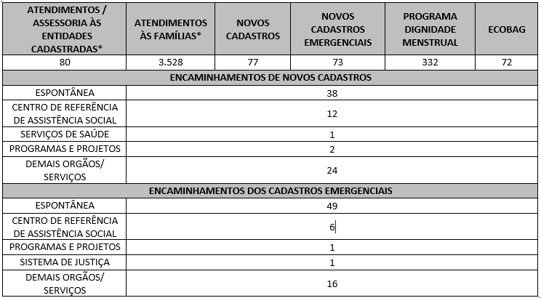 7.2 O Serviço Social realizou neste mês:
Destacamos que a prioridade é atender a todos que procuram e se enquadram nos critérios do Programa Banco de Alimentos. Assim, as cestas para as famílias sofrem variação em quantidade (padrão de 15-20 kg), conforme os alimentos que são coletados na CEASA. Neste sentido, sempre que temos a diminuição ou aumento da coleta, a quantidade de alimentos da cesta sofre a mesma oscilação, mantendo a quantidade mínima para atender a necessidade nutricional das famílias. Além disso, os alimentos in natura são complementados com a entrega de kits de Mix do Bem e frutas desidratadas. O mesmo protocolo é seguido para as entidades sociais, o volume de alimento doado aumenta ou diminui conforme a coleta realizada.
7.3 Neste mês, foram realizadas capacitações com temáticas voltadas aos Colaboradores e Famílias.
7.4 / 7.5 Foram realizadas ações coletivas voltadas ao bem-estar, à prevenção e atenção à saúde, promovendo cuidados aos beneficiários.
7.6 Em parceria com a Gerência de Voluntariado e Parcerias Sociais (GVPS), o Banco de Alimentos recebeu voluntários para apoiar as atividades rotineiras da unidade, fortalecendo a execução das ações e promovendo o engajamento social.
Impactos das atividades desenvolvidas (conforme Plano de Trabalho):
7.1 A integração do Sistema de Gestão Integrada (SGI) possibilitou o recadastramento on-line, otimizando o controle das informações das entidades sociais e eliminando o uso de papel, o que contribui para a sustentabilidade ambiental. Em funcionamento desde novembro de 2022, o SGI tem qualificado os processos de cadastro, monitoramento e acompanhamento das entidades atendidas, independente da unidade executora das atividades. O cadastro de famílias ocorre de forma contínua, de segunda a sexta-feira, com retirada semanal de alimentos em dias pré-definidos.
7.2 A equipe do Banco de Alimentos realiza busca ativa de famílias em situação de vulnerabilidade, oferecendo orientação e apoio às pessoas que procuram alimentos nos contêineres da CEASA, garantindo segurança alimentar e acesso a produtos adequados para consumo. Essas famílias passam por atendimento e avaliação social, sendo encaminhadas à rede socioassistencial conforme suas necessidades. O Serviço Social mantém trabalho contínuo de articulação, assegurando o acesso a serviços setoriais e a ampliação do exercício dos direitos sociais. As Assistentes Sociais da OVG reafirmam seu compromisso com a redução das desigualdades e o apoio às populações vulneráveis na efetivação de seus direitos.
7.3 Ação de Capacitação para Colaboradores: No dia 06 de setembro, foi realizada uma capacitação com os colaboradores da produção, organizada em dois momentos. Inicialmente, ocorreu uma roda de conversa utilizando uma caixa com perguntas relacionadas às boas práticas de manipulação de alimentos e ao relacionamento interpessoal na unidade. Cada colaborador respondeu a duas questões — uma voltada ao convívio e outra às boas práticas — incluindo temas como: “Fale uma qualidade de um colega” e “Por que é importante lavar bem as mãos antes de manipular alimentos?”. A dinâmica proporcionou reflexão, reconhecimento entre colegas e troca de conhecimentos técnicos. Em seguida, foi exibido um vídeo sobre o Setembro Amarelo, reforçando a importância da valorização da vida e do cuidado com a saúde mental. A atividade foi finalizada com a entrega de um bilhete com frase positiva e um brinde em chocolate. A ação foi considerada bastante proveitosa, pois estimulou a integração da equipe, favoreceu o compartilhamento de vivências e fortaleceu a conscientização sobre as boas práticas de manipulação. No dia 11 de setembro, foi realizada outra capacitação que contou com a participação de 15 colaboradores. A atividade teve como objetivo geral reduzir o desperdício alimentar e promover uma alimentação mais nutritiva, acessível e sustentável. Entre os objetivos específicos, buscou-se conscientizar sobre a importância do aproveitamento integral dos alimentos, incentivando práticas que contribuam para a redução do desperdício, o fortalecimento da segurança alimentar e nutricional e o melhor aproveitamento dos nutrientes nas preparações.O conteúdo programático abordou o conceito de reaproveitamento integral dos alimentos, destacando sua relevância para a sustentabilidade e para o combate ao desperdício. Foram discutidas partes usualmente descartadas — como cascas, talos e sementes — ressaltando seu valor nutricional e as formas de utilização em diferentes preparações culinárias. A capacitaç
Ação de Capacitação para Famílias: No dia 30 de setembro, foi realizada uma capacitação conduzida pelo estagiário de Nutrição. A atividade teve como objetivo estimular hábitos alimentares saudáveis e a prática da hidratação adequada, como forma de prevenção das doenças crônicas não transmissíveis (DCNT) em adultos. A capacitação foi desenvolvida de forma prática, interativa e educativa, utilizando a dinâmica dos “Seis Pratos Saudáveis”, que simulou refeições e escolhas alimentares presentes no cotidiano da população atendida pelo Banco de Alimentos. Também foram apresentadas orientações baseadas nos 10 Passos para uma Alimentação Adequada e Saudável, do Guia Alimentar para a População Brasileira, além de recomendações específicas para participantes com hipertensão, diabetes ou dislipidemia. Ao todo, participaram da atividade 20 beneficiários.
7.4 Ações e Atividades Coletivas de Bem-estar Social com as Famílias: Em alusão à campanha Setembro Amarelo, ao longo de todo o mês foram realizadas abordagens temáticas com os usuários durante os atendimentos individuais. Como estratégia de sensibilização, foram distribuídas frases motivacionais e fixados painéis informativos, com foco na valorização da vida e no cuidado com a saúde mental. A iniciativa teve como propósito promover a conscientização sobre a prevenção ao suicídio e divulgar os canais de apoio e acolhimento disponíveis à população. No dia 24 de setembro, foi realizada uma oficina temática com os beneficiários, em formato de roda de conversa, conduzida pela psicóloga voluntária Jéssica Tormim, com foco no fortalecimento emocional dos participantes, a valorização da vida e o incentivo à busca por ajuda profissional sempre que necessário.
...

Anexo Fotos
FOTOS - SETEMBRO 2025
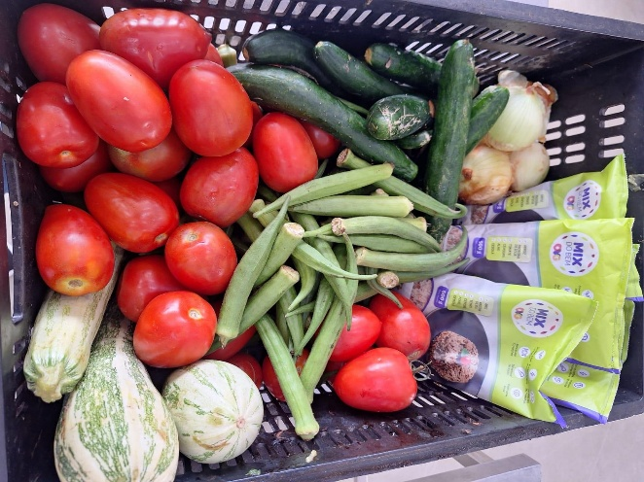
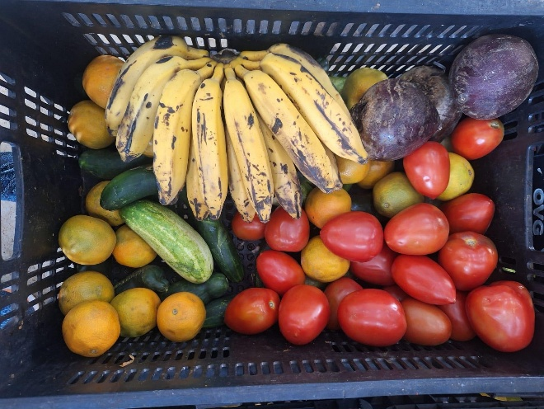

 | Distribuição de alimentos para as Famílias.
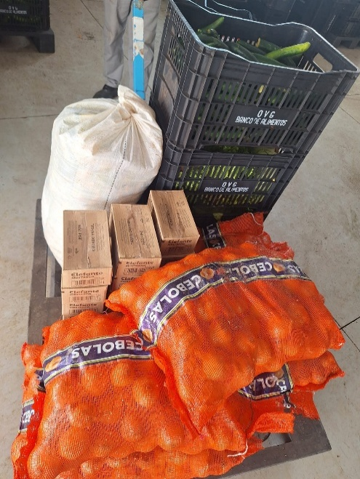
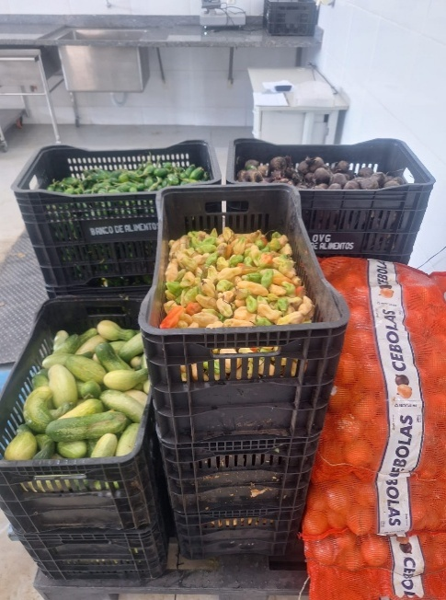
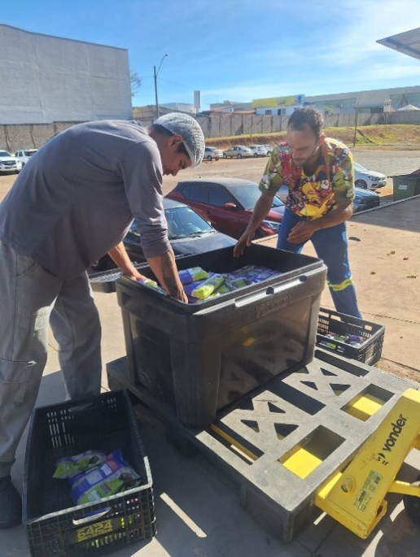

 | Distribuição de alimentos para as Entidades Sociais.
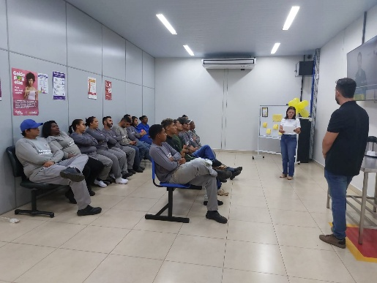
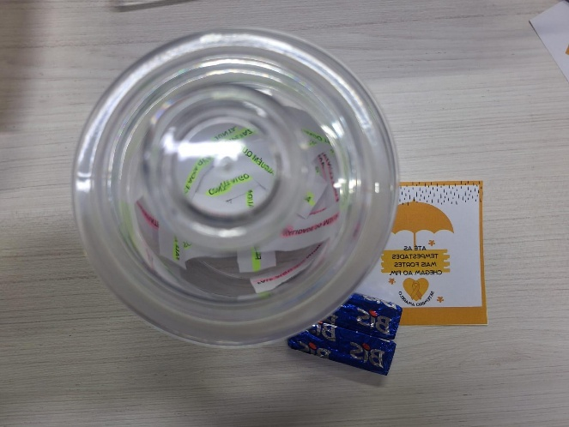

 | Capacitação com os colaboradores sobre Boas Práticas de Manipulação de Alimentos e em alusão ao Setembro Amarelo.
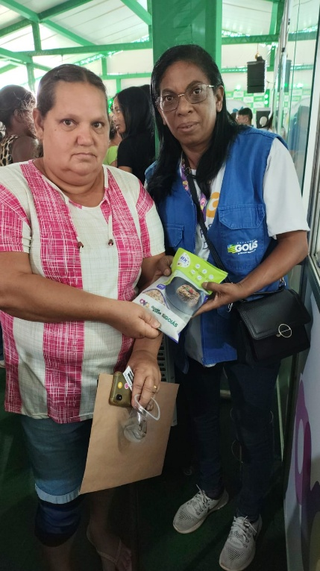

 | Participação na edição conjunta do Goiás Social e do Agro é Social, realizado no município de Formosa.

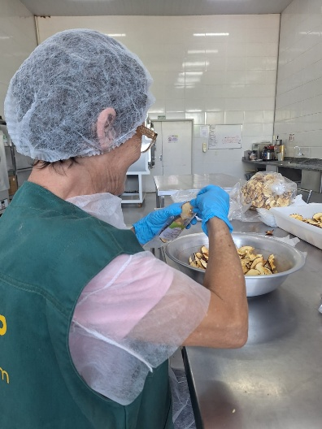

 | Voluntária no apoio às atividades do mês de setembro.

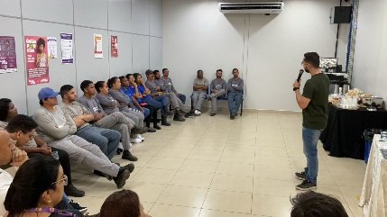
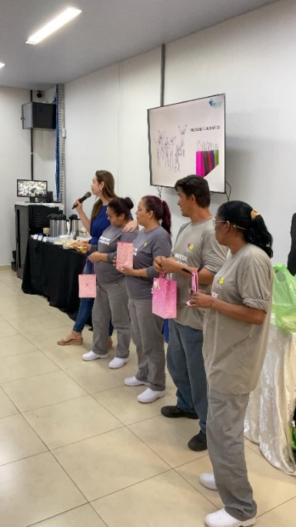

 | Semana Interna de Prevenção de Acidentes de Trabalho - SIPAT.

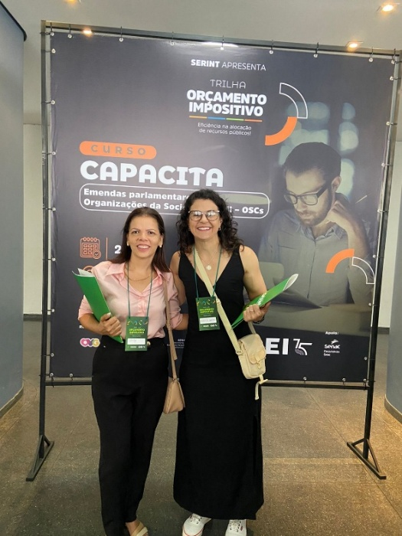

 | Participação no curso “Capacita: Emendas Parlamentares e OSCs”, realizado no Teatro Goiânia.

